料金表（セットオプション） 案1
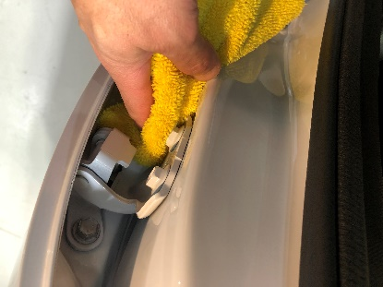
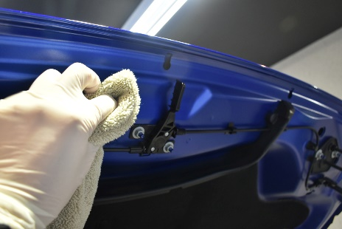
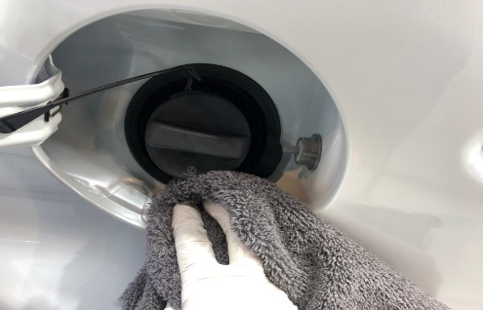
樹脂パーツ・ホイールコーティング
全窓ガラス撥水加工施工含み
【新車セット コーティング参考価格表】 |  |  |  |  |  |  |  |  |  | 料金改正前

クラス | 参考車種 | エクストリーム | リボルトプロ | リボルト | リボルトライト | ライト新車 |  |  |  | エクストリーム | リボルトプロ | リボルト | リボルトライト | ライト新車
SS | ムーブ、ハスラー,キャスト | 169,000 | 121,000 | 96,000 | 72,000 | 58,000 |  |  |  | 147,000 | 113,000 | 95,000 | 65,000 | 53,000
S | タント、N-BOX、ヤリス、アクア、 | 186,000 | 133,000 | 106,000 | 79,000 | 62,000 |  |  |  | 160,000 | 125,000 | 100,000 | 72,000 | 57,000
M | プリウス、ライズ、ヤリスクロス、CX-３、WRX | 196,000 | 140,000 | 112,000 | 84,000 | 65,000 |  |  |  | 170,000 | 132,000 | 103,000 | 74,000 | 59,000
L | レクサスLC、クラウン、レヴォーグ、マツダ６ | 210,000 | 150,000 | 120,000 | 90,000 | 70,000 |  |  |  | 182,000 | 141,000 | 115,000 | 80,000 | 65,000
LL | ヴォクシー、アルファード、プラド、CX-５～８ | 231,000 | 165,000 | 132,000 | 99,000 | 79,000 |  |  |  | 198,000 | 152,000 | 120,000 | 90,000 | 69,000
XL | ランドクルーザー、ハイラックス、グランエース | 245,000 | 175,000 | 140,000 | 105,000 | 83,000 |  |  |  | 212,000 | 163,000 | 125,000 | 95,000 | 74,000
経年車 | お求めの仕上がりによって料金が変動します | +10～40% | +10～40% | +10～40% | +10～40% | +10～40%
軽研磨や磨きなしの場合に－15～30％OFFを入れるべきか？入れると安いプランへの受注が増えてしまう傾向になるかも
輸入車 | ワンランク上のサイズ料金
※研磨有りのコースではボディー形状、特殊塗装、高額車両の場合別途￥５５００～￥５５０００加算されます
オプション | 鏡面研磨 | 〇 | 〇 | 〇
 | 軽研磨 |  |  |  | 〇
 | 新車限定磨きなし |  |  |  |  | 〇
 | 全窓ガラス撥水 高耐久 1年～3年 | 〇 | ＋11000～ | ＋11000～ | ＋11000～ | ＋11000～ | 窓ガラス撥水グレードアップ | 新車S～L | 新車LL～XL
 | 全窓ガラス撥水 標準 6ヵ月～1年半 | -11000～ | 〇 | 〇 | 〇 | 〇 |  | 11000 | 16,500
 | ホイールコーティング エクストリーム | 〇 | ＋4000～ | ＋8000～ | ＋8000～ | ＋8000～
 | ホイールコーティング リボルトプロ |  | 〇 | ＋5000～ | ＋5000～ | ＋5000～
 | ホイールコーティング リボルト |  |  | 〇 | 〇 | 〇
 | 未塗装樹脂パーツ | 〇 | 〇 | 〇 | 〇 | 〇
 | コーティング1層追加 | ＋22000～ | ＋15000～ | ＋11000～ | ＋11000～ | ＋11000～

新車セットオプション
窓ガラス撥水加工
ホイールコーティング
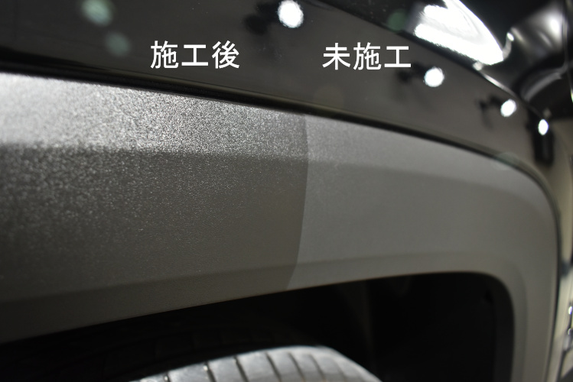
樹脂パーツコーティング
お手入れがしやすく
なる窓ガラス撥水、
ホイールに加え見た目の印象も変わる樹脂パーツコーティングをセットにしています。

コーティング施工範囲
ヘッドライトなどレンズ類、グリル、ボンネット裏、ドアヒンジ、ドア内側給油口など隅々までコーティングします。

ヘッドライト
テールレンズ
サイドバイザー
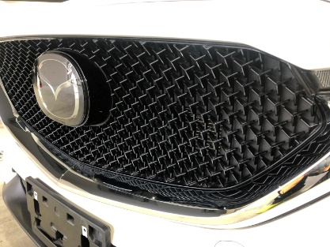
グリル
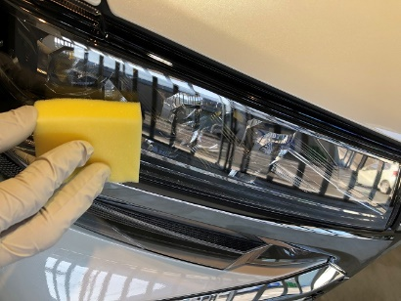
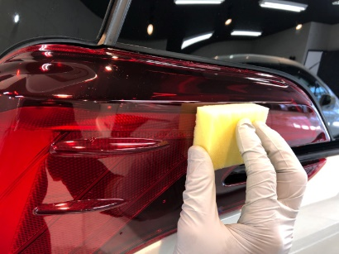
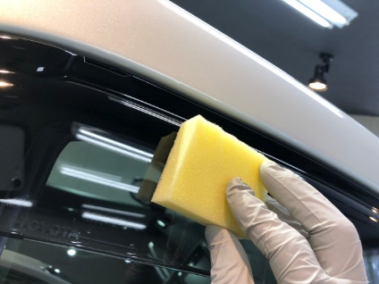

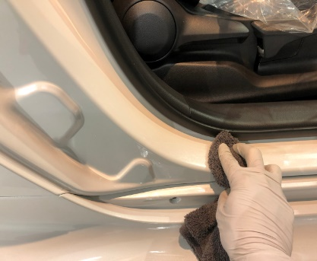
ドア内側のステップ
ドアヒンジ
ボンネット裏面
給油口

料金表（セットオプション） 案2
樹脂パーツ・ホイールコーティング
全窓ガラス撥水加工施工含み
【新車セット コーティング参考価格表】
 |  |  |  |  |  |  |  |  |  |  |  |  |  |  |  | 新車セット価格】 樹脂パーツ・ホイールコーティング・全窓ガラス撥水加工施工含み
クラス | 参考車種 |  |  |  | エクストリーム |  | リボルトプロ |  | リボルト |  | リボルトライト |  | ライト新車 |  |  | 磨きなしの場合はひとつ下のクラスで施工料金可 例リボルトプロ→リボルト |  |  |  | エクストリーム |  | リボルトプロ | リボルト | リボルトライト | ライト新車
SS | ムーブ、ハスラー,キャスト |  |  |  | 169,000 |  | 121,000 |  | 96,000 |  | 72,000 |  | 58,000 |  |  |  |  |  |  | 147,000 |  | 113,000 | 95,000 | 65,000 | 53,000
S | タント、N-BOX、ヤリス、アクア、 |  |  |  | 186,000 |  | 133,000 |  | 106,000 |  | 79,000 |  | 62,000 |  |  |  |  |  |  | 160,000 |  | 125,000 | 100,000 | 72,000 | 57,000
M | プリウス、ライズ、ヤリスクロス、CX-３、WRX |  |  |  | 196,000 |  | 140,000 |  | 112,000 |  | 84,000 |  | 65,000 |  |  |  |  |  |  | 170,000 |  | 132,000 | 103,000 | 74,000 | 59,000
L | レクサスLC、クラウン、レヴォーグ、マツダ６ |  |  |  | 210,000 |  | 150,000 |  | 120,000 |  | 90,000 |  | 70,000 |  |  |  |  |  |  | 182,000 |  | 141,000 | 115,000 | 80,000 | 65,000
LL | ヴォクシー、アルファード、プラド、CX-５～８ |  |  |  | 231,000 |  | 165,000 |  | 132,000 |  | 99,000 |  | 79,000 |  |  |  |  |  |  | 198,000 |  | 152,000 | 120,000 | 90,000 | 69,000
XL | ランドクルーザー、ハイラックス、グランエース |  |  |  | 245,000 |  | 175,000 |  | 140,000 |  | 105,000 |  | 83,000 |  |  |  |  |  |  | 212,000 |  | 163,000 | 125,000 | 95,000 | 74,000
経年車 | お求めの仕上がりによって料金が変動します |  |  |  | +10～40% |  | +10～40% |  | +10～40% |  | +10～40% |  | +10～40%
軽研磨や磨きなしの場合に－15～30％OFFを入れるべきか？入れると安いプランへの受注が増えてしまう傾向になるかも
輸入車 | ワンランク上のサイズ料金
※研磨有りのコースではボディー形状、特殊塗装、高額車両の場合別途￥５５００～￥５５０００加算されます
オプション | 鏡面研磨 |  |  |  | 〇 |  | 〇 |  | 〇
 | 軽研磨 |  |  |  |  |  |  |  |  |  | 〇
 | 新車限定磨きなし |  |  |  |  |  |  |  |  |  |  |  | 〇
 | 全窓ガラス撥水 高耐久 1年～3年 |  |  |  | 〇 |  | ＋11000～ |  | ＋11000～ |  | ＋11000～ |  | ＋11000～ |  | 窓ガラス撥水グレードアップ |  | 新車S～L | 新車LL～XL
 | 全窓ガラス撥水 標準 6ヵ月～1年半 |  |  |  | -11000～ |  | 〇 |  | 〇 |  | 〇 |  | 〇 |  |  |  | 11000 | 16,500
 | ホイールコーティング エクストリーム |  |  |  | 〇 |  | ＋4000～ |  | ＋8000～ |  | ＋8000～ |  | ＋8000～
 | ホイールコーティング リボルトプロ |  |  |  |  |  | 〇 |  | ＋5000～ |  | ＋5000～ |  | ＋5000～
 | ホイールコーティング リボルト |  |  |  |  |  |  |  | 〇 |  | 〇 |  | 〇
 | 未塗装樹脂パーツ |  |  |  | 〇 |  | 〇 |  | 〇 |  | 〇 |  | 〇
 | コーティング1層追加 |  |  |  | ＋22000～ |  | ＋15000～ |  | ＋11000～ |  | ＋11000～ |  | ＋11000～

オプションメニュー

窓ガラス撥水加工
ウロコの付着を強力に防止し雨天時の視界を良くします。洗車時の拭き上げも非常に楽です。
 |  |  |  | 高耐久撥水 |  |  |  | 標準撥水
 |  | 部位 |  | 新車S～L |  | 新車LL～XL |  | 新車S～L |  | 新車LL～XL |  |  | 経年車
 |  | 乗用 全面 |  | 28600 |  | 37,400 |  | 14300 |  | 18700 |  |  | ＋ | 7150
 |  | SUV・ミニバン 全面 |  | 35200 |  | 46,200 |  | 17600 |  | 23100 |  |  | ＋ | 8800
 |  | ﾌﾛﾝﾄ |  | 8800 |  | 11,000 |  | 4400 |  | 5500 |  |  | ＋ | 2200
 |  | ﾄﾞｱｶﾞﾗｽ1枚 |  | 3300 |  | 4400 |  | 1650 |  | 2200 |  |  | ＋ | 825
 |  | ﾘﾔ |  | 6600 |  | 8800 |  | 3300 |  | 4400 |  |  | ＋ | 1650
 |  | ｻﾝﾙｰﾌ |  | 6600 |  | 8800 |  | 3300 |  | 4400 |  |  | ＋ | 1650
 |  | 耐久目安 |  | 1～3年 |  |  |  | 6ヵ月～1年半
お車のホイールにコーティングするコースです。ブレーキダストやピッチタールなどの汚れが通常の洗車で落ちやすくなります
ホイールコーティング
未塗装の樹脂のパーツにコーティングすることで、酸化劣化を防ぎ、しっとりとした黒い艶を維持できます。
樹脂パーツコーティング
 |  | 新車 | エクストリーム | リボルトプロ | ﾘﾎﾞﾙﾄ |  |  |  |  |  |  | 部位 |  | 新車
 |  | ～18ｲﾝﾁ | 18700 | 14300 | 9900 |  |  |  |  |  |  | バンパー グリル |  | 5,500～
 |  | 19ｲﾝﾁ～ | 23100 | 18700 | 14850 |  |  |  |  |  |  | ドｱﾓｰﾙ無 SS～M |  | 14300
 |  |  |  |  |  |  |  |  |  |  |  | ドｱﾓｰﾙ無 L～XL |  | 18700
 |  | ホイール 単体 | エクストリーム | リボルトプロ | ﾘﾎﾞﾙﾄ |  |  |  |  |  |  | ﾄﾞｱﾓｰﾙ有 SS～M |  | 18700
 |  | ～18ｲﾝﾁ | 28000 | 21400 | 14800 |  |  |  |  |  |  | ﾄﾞｱﾓｰﾙ有 L～XL |  | 24200
 |  | 19ｲﾝﾁ～ | 34600 | 28000 | 22200 |  |  |  |  |  |  | 上記価格は参考
 |  | 中古ホイールの場合は 上記価格4400円～アップです |  |  |  |  |  |  |  |  |  | サイズにより金額変動

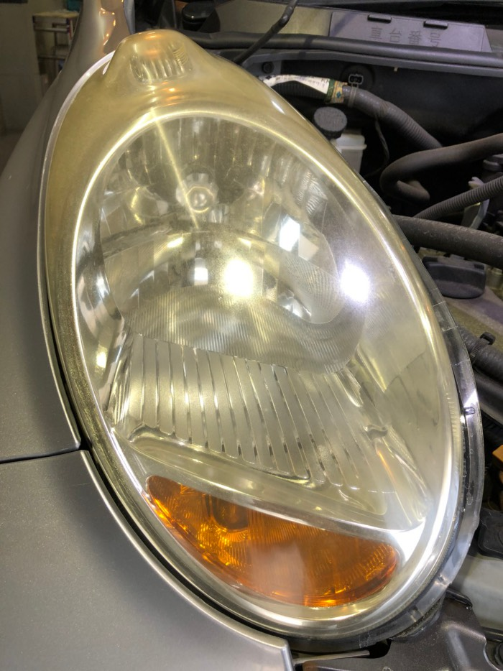
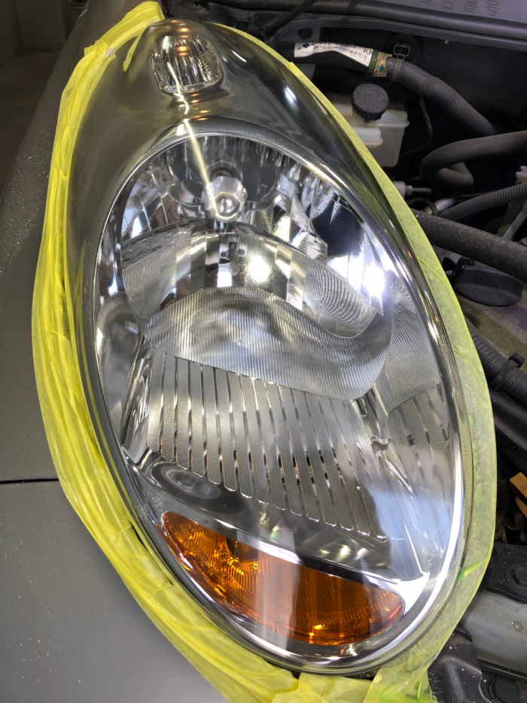
黄ばんだりくすんだヘッドライトをクリアな状態に復活させ、コーティングを施します。
プロテクションフィルムは傷が入りにくく高耐久性が見込めます
ヘッドライトコーティング
 |  |  |  |  |  |  |  |  |  |  |  |  |  |  |  |  |  |  | 国産車 | 2年耐久 | フィルム
 |  |  |  |  |  |  |  |  |  |  |  |  |  |  |  |  |  |  | 片側 | 16,500 | 17,500～
 |  |  |  |  |  |  |  |  |  |  |  |  |  |  |  |  |  |  | 両側 | 27,000 | 45,000～
 |  |  |  |  |  |  |  |  |  |  |  |  |  |  |  |  |  |  | 輸入車 | 2年耐久 | フィルム
 |  |  |  |  |  |  |  |  |  |  |  |  |  |  |  |  |  |  | 片側 | 19,800 | 21,000～
 |  |  |  |  |  |  |  |  |  |  |  |  |  |  |  |  |  |  | 両側 | 33,000 | 42,000～
 |  |  |  |  |  |  |  |  |  |  |  |  |  |  |  |  |  |  | ※2回目の再施工は50％にて
 |  |  |  |  |  |  |  |  |  |  |  |  |  |  |  |  |  |  | 施工します

オプション
内装・シートコーティング
クラス | 運転席 |  | 運転席 助手席 |  | 前後2列 |  | ３列目施工 | ドア１枚 | ｾﾝﾀｰｺﾝｿｰﾙ | ﾊﾝﾄﾞﾙ | ﾀﾞｯｼｭﾎﾞｰﾄﾞ
SS | 18,700 |  | 27500 |  | 38,500 |  | 55,000 | 8,800 | 5,500 | 5,500 | 16,500 | 13,200
S | 19,800 |  | 29700 |  | 46,200 |  | 66,000 |  |  |  | 19,800 | 14,300
M | 22,000 |  | 33000 |  | 55,000 |  | 77,000 |  | 6600 |  | 24,200 | 15,400
L～XL | 27,500 |  | 49500 |  | 77,000 |  | 99,000 |  | 8800 | 6,600 | 27,500 | 18,700
高級輸入車 | 33,000 |  | 55000 |  | 88,000 |  | 110,000 | 110,000 | 11,000 | 7,700 | 33,000 | 22,000
汚れが付きにくく、傷・擦れにも強く、革・合皮やファブリックなどに対応しています。シートだけではなく、ハンドル、ドアトリム、ダッシュボードなど様々な内装パーツにもコーティング出来ます。

黄ばんだりくすんだヘッドライトをクリアな状態に復活させ、コーティングを施します。
プロテクションフィルムは傷が入りにくく高耐久性が見込めます
ヘッドライトコーティング
 |  | 国産車 |  | 2年耐久 |  | フィルム
 |  | 片側 |  | 16,500 |  | 17,500～
 |  | 両側 |  | 27,000 |  | 45,000～
 |  | 輸入車 |  | 2年耐久 |  | フィルム
 |  | 片側 |  | 19,800 |  | 21,000～
 |  | 両側 |  | 33,000 |  | 42,000～
 |  | ※2回目の再施工は50％にて
 |  | 施工します

